Dashboard
 |  |  |  |  |  |  |  |  |  | <-종목별공시URL은 코스피 코스닥 10개만 끌고와서 Z5:Z24에 넣기

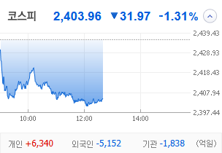
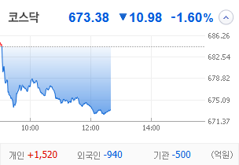
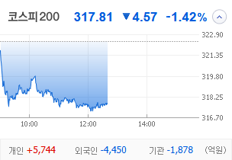
KOSPI | KOSDAQ | KOSPI 200 | 상승종목 |  |  |  |  |  |  |  | 종목별 투자정보
 |  |  | 번호 | 구분 | 등락률순위 | 종목명 | 현재가 | 전일비 | 등락률 | URL | 종목명 | 남선알미늄
 |  |  | 1 | KOSPI | 1 | 오리엔트바이오 | 1,236 | ↑ | 0 | https://finance.naver.com/item/main.naver?code=002630 | 현재가 |  |  | 1644
 |  |  | 2 |  | 2 | 남선알미우 | 21,150 | ▲ | 0 | https://finance.naver.com/item/main.naver?code=008355 | 전일비 |  |  | ▲
 |  |  | 3 |  | 3 | SBS | 19,110 | ▲ | 0 | https://finance.naver.com/item/main.naver?code=034120 | 등락률 |  |  | 16%
 |  |  | 4 |  | 4 | 코오롱모빌리티그룹우 | 8,010 | ▲ | 0 | https://finance.naver.com/item/main.naver?code=45014K | 거래량 |  |  | 57,099,775
다우산업 | 나스닥 | S&P 500 | 5 |  | 5 | 남선알미늄 | 1,644 | ▲ | 0 | https://finance.naver.com/item/main.naver?code=008350 | 시가총액 |  |  | 1,733
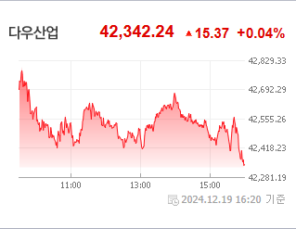
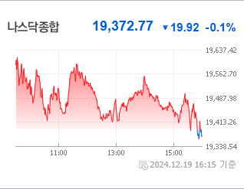
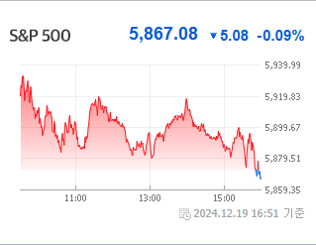
 |  |  | 6 |  | 6 | 형지엘리트 | 2,120 | ▲ | 0 | https://finance.naver.com/item/main.naver?code=093240 | 영업이익 |  |  | 173500%
 |  |  | 7 |  | 7 | HJ중공업 | 5,800 | ▲ | 0 | https://finance.naver.com/item/main.naver?code=097230 | 외국인비율 |  |  | 25393
 |  |  | 8 |  | 8 | 성안머티리얼스 | 710 | ▲ | 0 | https://finance.naver.com/item/main.naver?code=011300 | PER |  |  | 48380
 |  |  | 9 |  | 9 | 에스엠벡셀 | 1,391 | ▲ | 0 | https://finance.naver.com/item/main.naver?code=010580 | ROE |  |  | 18.27
 |  |  | 10 |  | 10 | 이스타코 | 1,650 | ▲ | 0 | https://finance.naver.com/item/main.naver?code=015020 | PBR |  |  | -0.09
USD환율 | JPY환율 | EUR환율 | 11 | KOSDAQ | 1 | 디젠스 | 1,415 | ▲ | 0 | https://finance.naver.com/item/main.naver?code=113810
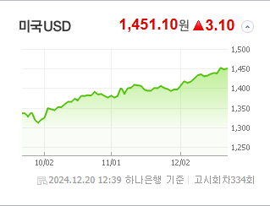
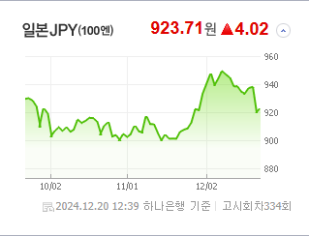
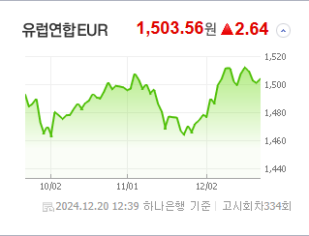
 |  |  | 12 |  | 2 | 에코바이오 | 4,250 | ▲ | 0 | https://finance.naver.com/item/main.naver?code=038870 | 종목별 공시지표 |  | 오늘의 리포트
 |  |  | 13 |  | 3 | 에코아이 | 19,850 | ▲ | 0 | https://finance.naver.com/item/main.naver?code=448280 | 파일명 | URL | 구분 | 개수
 |  |  | 14 |  | 4 | 일승 | 4,860 | ▲ | 0 | https://finance.naver.com/item/main.naver?code=333430 |  | 0 | 시황정보 | 20
 |  |  | 15 |  | 5 | 켐트로스 | 4,590 | ▲ | 0 | https://finance.naver.com/item/main.naver?code=220260 |  |  | 투자정보 | 13
 |  |  | 16 |  | 6 | 케어젠 | 27,200 | ▲ | 0 | https://finance.naver.com/item/main.naver?code=214370 |  |  | 종목분석 | 28
WIT | 유가 | 금 | 17 |  | 7 | 프리엠스 | 15,850 | ▲ | 0 | https://finance.naver.com/item/main.naver?code=053160
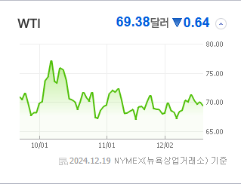
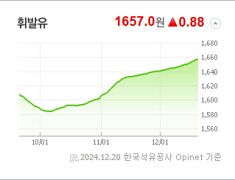
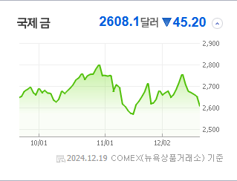
 |  |  | 18 |  | 8 | 형지I&C | 862 | ▲ | 0 | https://finance.naver.com/item/main.naver?code=011080 |  |  | 경제전망리포트
 |  |  | 19 |  | 9 | 이렘 | 1,155 | ▲ | 0 | https://finance.naver.com/item/main.naver?code=009730 |  |  | 파일명 | URL
 |  |  | 20 |  | 10 | 오스테오닉 | 6,120 | ▲ | 0 | https://finance.naver.com/item/main.naver?code=226400 |  |  | AG23 | AH23

 | 전일대비
건강관리업체및서비스 | 3.99%
조선 | 1.64%
복합유틸리티 | 1.37%
사무용전자제품 | 0.94%
석유와가스 | 0.73%
인터넷과카탈로그소매 | 0.70%
가스유틸리티 | 0.69%
해운사 | 0.56%
상업서비스와공급품 | 0.51%
항공화물운송과물류 | 0.34%
가구 | 0.31%
양방향미디어와서비스 | 0.18%
컴퓨터와주변기기 | 0.17%
생명보험 | -0.08%
도로와철도운송 | -0.10%
광고 | -0.10%
다각화된통신서비스 | -0.13%
백화점과일반상점 | -0.18%
무역회사와판매업체 | -0.28%
부동산 | -0.44%
건설 | -0.52%
에너지장비및서비스 | -0.52%
IT서비스 | -0.56%
기계 | -0.57%
포장재 | -0.63%
기타 | -0.65%
건강관리장비와용품 | -0.68%
 | 업종별시세 |  | 주요 뉴스 |  |  |  |  |  |  |  | 오늘자 뉴스
 |  |  | 출처 |  | 제목 |  |  |  |  | URL | 제목 |  | 출처 | URL
 |  |  | 머니투데이 |  | "4만전자 다시 볼라"…외국인 빠진 삼성전자, 내년은? |  |  |  |  | ▶
 |  |  | 문화일보 |  | PBR 0.8배 ‘코로나 수준’… 글로벌 투자 비중도 ‘뚝뚝’ |  |  |  |  | ▶
 |  |  | 헤럴드경제 |  | 외인 코스피서 2조 넘게 이탈한 3가지 이유 |  |  |  |  | ▶
 |  |  | 헤럴드경제 |  | 美증시 시총<63조달러>, 글로벌 절반 넘었다 |  |  |  |  | ▶
 |  |  | 서울경제 |  | 저점 찍었나…삼성전자 순매수 1위[주식 초고수는 지금] |  |  |  |  | ▶
 |  |  | 헤럴드경제 |  | QQQ 투자? 당신도 ‘비트코인’ 투자자!…대표 나스닥 ETF, ‘마이크로스트레티지’ 편입 효과는? [투자260] |  |  |  |  | ▶
 |  |  | 한국경제TV |  | 美 트럼프發 셧다운 위기...탄핵정국 韓 직격탄 우려 [오한마] |  |  |  |  | ▶
 |  |  | 뉴시스 |  | 불닭 열풍' 삼양식품, 하락장 속 나홀로 질주…최고가 경신 |  |  |  |  | ▶
 |  |  | 뉴시스 |  | 벨기에 빌딩 투자도 전액 손실로…늦어지는 금리인하 어쩌나 |  |  |  |  | ▶
 |  |  | 서울경제 |  | "대권 도전하나?" 질문에 "생각해 본 적 없다"…우원식 대답에 '테마주' 급락 |  |  |  |  | ▶
 |  |  | 헤럴드경제 |  | “11만달러 가나 했더니”···꺾인 비트코인, 연이틀 약세에 국내 가상자산株도 ‘뚝’ [투자360] |  |  |  |  | ▶
 |  |  | 뉴스1 |  | 재건 수혜주' 전진건설로봇 5거래일간 63% 급등…사상 최고가[핫종목] |  |  |  |  | ▶
 |  |  | 뉴시스 |  | "킹달러 수혜주"…자동차株 악셀 밟나 |  |  |  |  | ▶
 |  |  | 한국경제TV |  | 강세론자' 톰 리 "증시 비관론 지나쳐…저가매수 기회" |  |  |  |  | ▶
 |  |  | 서울경제 |  | ‘대기업 입주 속속’ 모습 갖춰가는 마곡, 서울 핵심 업무권역으로 우뚝 |  |  |  |  | ▶
 |  |  | 비즈워치 |  | 삼성증권 "롯데케미칼, 재무 리스크 사라졌지만…목표가는 하향" |  |  |  |  | ▶
 |  |  | 매일경제 |  | 이러다 진짜 ‘황제주’ 등극하겠네…전세계 주목 받으며 올해 247% 오른 삼양식품 |  |  |  |  | ▶
 |  |  | 매일경제 |  | “오늘도 영 맥 못 추네”…삼성전자 1%·SK하이닉스 2%대 약세 |  |  |  |  | ▶
 |  |  | 헤럴드경제 |  | ‘6600억 美 보조금’ 약발 안 통하는 SK하닉…FOMC·마이크론 쇼크에 K-반도체株 ‘휘청’ [투자360] |  |  |  |  | ▶

배경화면저장페이지 나중에 입력해서 수정-디자인중


